Trang_bìa
Posts and Telecommunications Institute of Technology |  |  |  |  | Thiết kế |  | Tài liệu phát triển |  | Tên hệ thống | Quản lý mua bán thực phẩm tươi sống và nhu yếu phẩm |  |  | Người tạo |  | Nguyễn Ngọc Minh Tú |  | Ngày tạo |  | 2023-09-30
 |  |  |  |  |  |  |  |  |  |  |  |  | Người cập nhật |  |  |  | Ngày cập nhật
 |  |  |  |  |  |  |  |  | Màn hình (ID) | Checkout |  |  | Màn hình (Tên) |  | Màn hình thanh toán
QUẢN LÝ THỰC PHẨM TƯƠI SỐNG VÀ NHU YẾU PHẨM Tài liệu phát triển hệ thống

Version 1.0

 |  |  |  |  |  |  |  | 1. Mục đích |  | 7. Giao diện màn hình
 |  |  |  |  |  |  |  | 2. Giới hạn hoạt động |  | 8. Danh sách hạng mục
 |  |  |  |  |  |  |  | 3. Giới hạn hệ thống |  | 9. Khái quát chức năng
 |  |  |  |  |  |  |  | 4. Chức năng liên quan |  | 10. Xử lý chi tiết
 |  |  |  |  |  |  |  | 5. Không bao gồm
 |  |  |  |  |  |  |  | 6. Sơ đồ

Posts and Telecommunications Institute of Technology |  |  |  |  | Thiết kế |  | Tài liệu phát triển |  | Tên hệ thống | Quản lý mua bán thực phẩm tươi sống và nhu yếu phẩm |  |  | Người tạo |  | Nguyễn Ngọc Minh Tú |  | Ngày tạo |  | 30/9/2023
 |  |  |  |  |  |  |  |  |  |  |  |  | Người cập nhật |  | Nguyễn Ngọc Minh Tú |  | Ngày cập nhật |  | 28/10/2023
 |  |  |  |  |  |  |  |  | Màn hình (ID) | Checkout |  |  | Màn hình (Tên) |  | Màn hình thanh toán

 | Lịch sử chỉnh sửa

 | Ver |  | Ngày cập nhật |  | Nội dung cập nhật |  |  |  |  | Người cập nhật
 |  |  |  |  |  |  |  |  |  |  |  | Ngày duyệt |  | Người duyệt |  | Ngày duyệt |  | Người duyệt
 | 1 |  | 2023-10-01 |  | Tạo mới |  |  |  |  | Nguyễn Ngọc Minh Tú |  | 30/9/2023 |  | Nguyễn Ngọc Minh Tú |  | 30/9/2023 |  | Trần Minh Phúc

 | 2 |  | 2023-10-01 |  | Chỉnh sửa hạng mục cần check |  |  |  |  | Nguyễn Ngọc Minh Tú |  | 28/10/2023 |  | Nguyễn Ngọc Minh Tú |  | 28/10/2023 |  | Trần Minh Phúc

Posts and Telecommunications Institute of Technology |  |  |  |  | Thiết kế |  | Tài liệu phát triển |  | Tên hệ thống | Quản lý mua bán thực phẩm tươi sống và nhu yếu phẩm |  |  | Người tạo |  | Nguyễn Ngọc Minh Tú |  | Ngày tạo |  | 30/9/2023
 |  |  |  |  |  |  |  |  |  |  |  |  | Người cập nhật |  | Nguyễn Ngọc Minh Tú |  | Ngày cập nhật |  | 28/10/2023
 |  |  |  |  |  |  |  |  | Màn hình (ID) | Checkout |  |  | Màn hình (Tên) |  | Màn hình thanh toán

 | 1. Mục đích
 |  | - Dùng cho khách hàng thanh toán các sản phẩm trong giỏ hàng
 |  | - Khách hàng điền và chọn đầy đủ thông tin ở 2 bước để gửi yêu cầu thanh toán
 |  | - Trường hợp phát sinh lỗi sẽ ngắt tiến trình thanh toán và báo lỗi, ngược lại sẽ hiện giao diện thông báo thanh toán thành công

 | 2. Giới hạn hoạt động
 |  | Không có

 | 3. Giới hạn hệ thống
 |  | Không có

 | 4. Chức năng liên quan
 |  | Không có

 | 5. Không bao gồm
 |  | Không có

Posts and Telecommunications Institute of Technology |  |  |  |  | Thiết kế |  | Tài liệu phát triển |  | Tên hệ thống | Quản lý mua bán thực phẩm tươi sống và nhu yếu phẩm |  |  | Người tạo |  | Nguyễn Ngọc Minh Tú |  | Ngày tạo |  | 30/9/2023
 |  |  |  |  |  |  |  |  |  |  |  |  | Người cập nhật |  | Nguyễn Ngọc Minh Tú |  | Ngày cập nhật |  | 28/10/2023
 |  |  |  |  |  |  |  |  | Màn hình (ID) | Checkout |  |  | Màn hình (Tên) |  | Màn hình thanh toán

 | 6. Sơ đồ
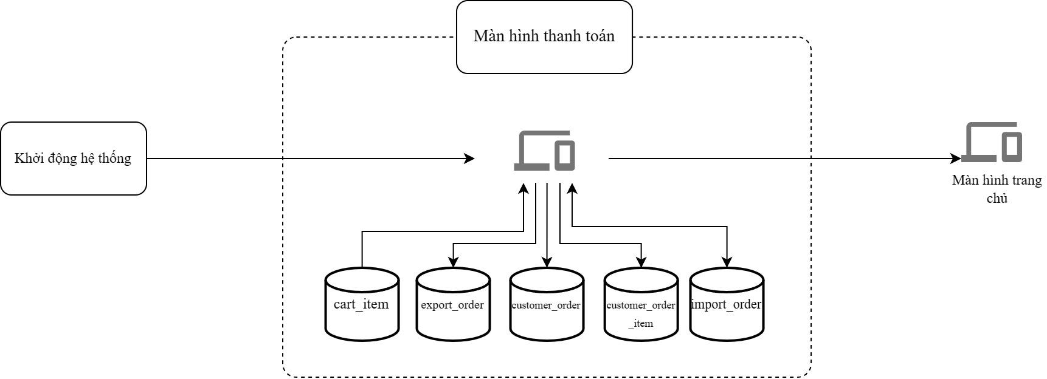

 | Table

 | № | Loại |  | Tên |  |  |  |  |  | I/O | Ghi chú
 | 1 | M |  | cart_item |  | Table quản lý thông tin giỏ hàng |  |  |  | I
 | 2 | M |  | export_order |  | Table quản lý thông tin việc xuất hàng |  |  |  | O
 | 4 | M |  | customer_order |  | Table quản lý thông tin đơn hàng khách mua |  |  |  | O
 | 5 | M |  | customer_order_item |  | Table quản lý thông tin chi tiết đơn hàng khách mua |  |  |  | O
 | 6 | M |  | import_order |  | Table quản lý thông tin đơn nhập hàng |  |  |  | I/O
 | 7
 | 8
 | 9
 | 10

 |  |  |  | ※ Loại (M: Master / T: Transaction table / Ⅰ: INI file / W: work table / V: view / S: stored procedures / L: SQL loader / F: file)

Thiết_kế
Posts and Telecommunications Institute of Technology |  |  |  |  | Thiết kế | Tài liệu phát triển |  |  | Tên hệ thống |  |  | Quản lý mua bán thực phẩm tươi sống và nhu yếu phẩm |  |  | Người tạo | Nguyễn Ngọc Minh Tú | Ngày tạo | 30/9/2023
 |  |  |  |  |  |  |  |  |  |  |  |  |  |  | Người cập nhật | Nguyễn Ngọc Minh Tú | Ngày cập nhật | 28/10/2023
 |  |  |  |  |  |  |  |  | Màn hình (ID) |  |  | Checkout |  |  | Màn hình (Tên) | Màn hình thanh toán

 | 7. Giao diện màn hình

 | (1) Chi tiết đơn hàng |  |  |  |  |  |  |  |  |  |  |  | (1.1) Danh sách địa chỉ đã lưu
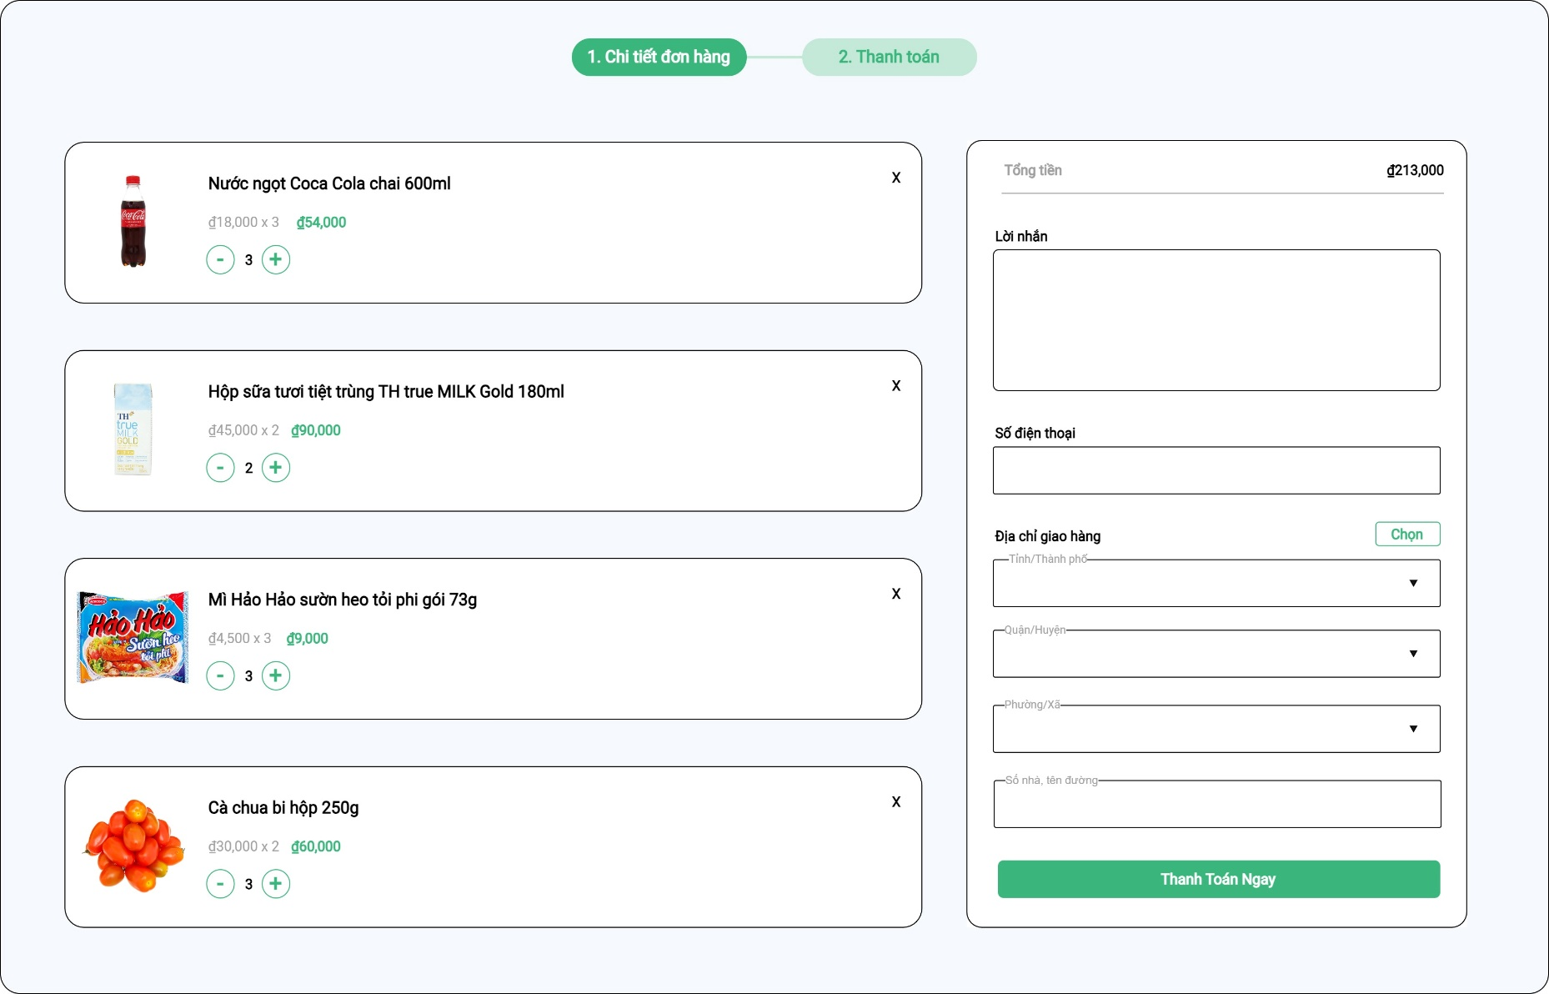
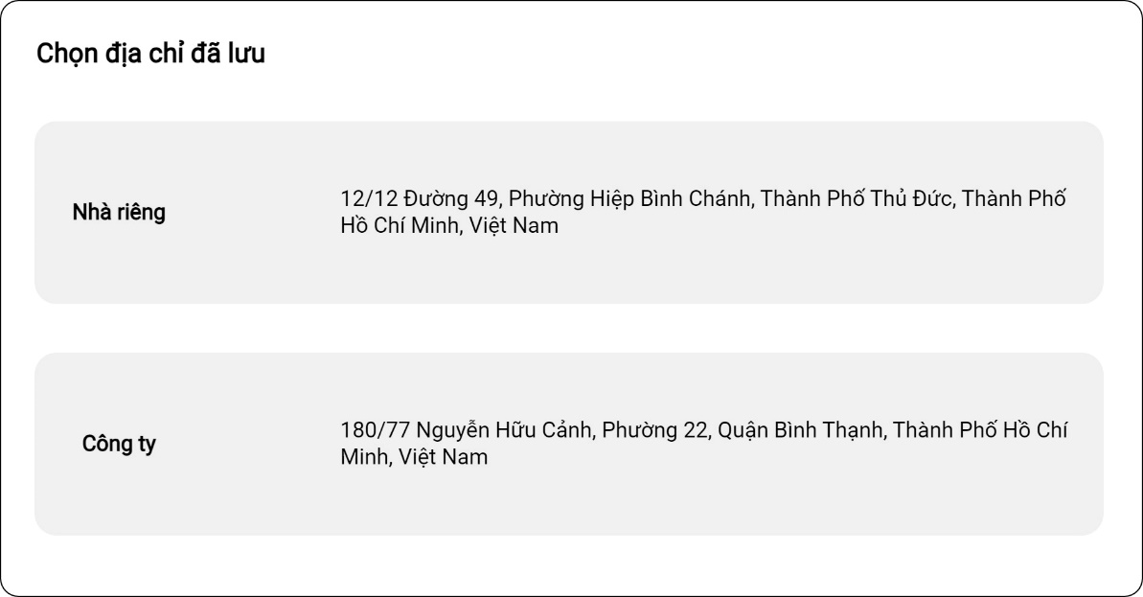

 | (2) Thanh toán
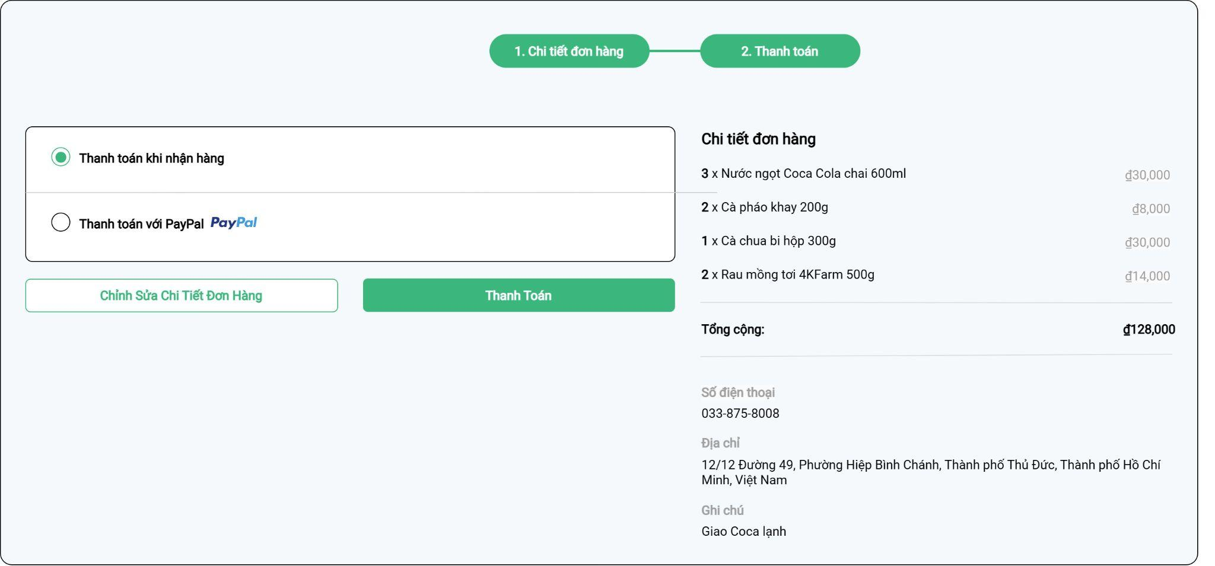

Posts and Telecommunications Institute of Technology |  |  |  |  | Thiết kế | Tài liệu phát triển |  |  | Tên hệ thống |  |  | Quản lý mua bán thực phẩm tươi sống và nhu yếu phẩm |  |  | Người tạo | Nguyễn Ngọc Minh Tú | Ngày tạo | 30/9/2023
 |  |  |  |  |  |  |  |  |  |  |  |  |  |  | Người cập nhật | Nguyễn Ngọc Minh Tú | Ngày cập nhật | 28/10/2023
 |  |  |  |  |  |  |  |  | Màn hình (ID) |  |  | Checkout |  |  | Màn hình (Tên) | Màn hình thanh toán

 | 8. Danh sách hạng mục

 | [Vùng nhập]
 | № | Tên hạng mục |  |  | Loại dữ liệu | Độ dài | Bắt buộc |  |  | I/O | Control |  |  | Format | Ghi chú
 | 1 | Note |  |  | string | 500 |  | N |  | In | TextArea
 | 2 | Phone |  |  | string | 10 |  | Y |  | In | TextField |  |  | XXX-XXX-XXXX | [7.1] Định dạng tự động, chỉ cần nhập số
 | 3 | ProvinceId |  |  | string |  |  | Y |  | In | ComboBox |  |  |  | [7.1] Mã tỉnh/thành do Nhà nước công bố
 | 4 | DistrictId |  |  | string |  |  | Y |  | In | ComboBox |  |  |  | [7.1] Mã quận/huyện do Nhà nước công bố
 | 5 | WardId |  |  | string |  |  | Y |  | In | ComboBox |  |  |  | [7.1] Mã phường/xã do Nhà nước công bố
 | 6 | StreetAddress |  |  | string | 100 |  | Y |  | In | TextField
 | 7 | PaymentMethod |  |  | string |  |  | Y |  | In | CheckboxGroup

 | [Vùng nút]
 | № | Tên hạng mục |  |  |  | Control |  |  |  |  |  |  | Ghi chú
 | 1 | Xoá sản phẩm khỏi giỏ hàng |  |  |  | IconButton |  |  |  |  |  |  | [7.1] Xoá sản phẩm khỏi giỏ hàng
 | 2 | Thêm sản phẩm vào giỏ hàng |  |  |  | IconButton |  |  |  |  |  |  | [7.1] Giảm số lượng sản phẩm trong giỏ hàng đi 1, xoá khỏi giỏ hàng nếu số lượng bằng 0
 | 3 | giảm sản phẩm khỏi giỏ hàng |  |  |  | IconButton |  |  |  |  |  |  | [7.1] Tăng số lượng sản phẩm trong giỏ hàng lên 1, số lượng tối đa có thể tăng tương ứng với số lượng tồn
 | 4 | Chọn |  |  |  | OutlinedButton |  |  |  |  |  |  | [7.1] Mở giao diện 7.1.1 để điền nhanh thông tin địa chỉ bằng các địa chỉ đã lưu trước
 | 5 | Thanh toán ngay |  |  |  | PrimaryButton |  |  |  |  |  |  | [7.1] Chuyển sang giao diện 7.2 nếu đủ điều kiện
 | 6 | Chỉnh sửa chi tiết đơn hàng |  |  |  | OutlinedButton |  |  |  |  |  |  | [7.2] Quay về giao diện 7.1
 | 7 | Thanh toán |  |  |  | PrimaryButton |  |  |  |  |  |  | [7.2] Tiến hành xử lý thanh toán

Posts and Telecommunications Institute of Technology |  |  |  |  | Thiết kế | Tài liệu phát triển |  |  | Tên hệ thống |  |  | Quản lý mua bán thực phẩm tươi sống và nhu yếu phẩm |  |  | Người tạo | Nguyễn Ngọc Minh Tú | Ngày tạo | 30/9/2023
 |  |  |  |  |  |  |  |  |  |  |  |  |  |  | Người cập nhật | Nguyễn Ngọc Minh Tú | Ngày cập nhật | 28/10/2023
 |  |  |  |  |  |  |  |  | Màn hình (ID) |  |  | Checkout |  |  | Màn hình (Tên) | Màn hình thanh toán

 | 9. Khái quát chức năng
 |  | (1) Bỏ sản phẩm khỏi giỏ hàng

 |  | (2) Tăng số lượng sản phẩm trong giỏ hàng

 |  | (3) Giảm số lượng sản phẩm trong giỏ hàng

 |  | (4) Hiển thị ban đầu
 |  |  | 1. Hiển thị màn hình ở trạng thái ban đầu

 |  | (5) Thêm lời nhắn
 |  |  | 1. Nhấn vào TextField "Lời nhắn" để thêm lời nhắn
 |  |  | 2. Nhập nội dung lời nhắn

 |  | (6) Thêm số điện thoại
 |  |  | 1. Nhấn vào TextField "Số điện thoại" để thêm số điện thoại
 |  |  | 2. Nhập số điện thoại liên lạc khi giao hàng

 |  | (7) Thêm tỉnh/thành phố trong địa chỉ giao hàng
 |  |  | 1. Nhấn vào ComboBox "Tỉnh/Thành Phố" để thêm
 |  |  | 2. Hiển thị danh sách các tỉnh/thành phố
 |  |  | 3. Sau khi người dùng chọn hoàn tất, nội dung sẽ hiển thị ra view

 |  | (8) Thêm quận/huyện trong địa chỉ giao hàng
 |  |  | 1. Nhấn vào ComboBox "Quận/Huyện" để thêm
 |  |  | 2. Hiển thị danh sách các quận/huyện
 |  |  | 3. Sau khi người dùng chọn hoàn tất, nội dung sẽ hiển thị ra view

 |  | (9) Thêm phường/xã trong địa chỉ giao hàng
 |  |  | 1. Nhấn vào ComboBox "Phường/Xã" để thêm
 |  |  | 2. Hiển thị danh sách các phường/xã
 |  |  | 3. Sau khi người dùng chọn hoàn tất, nội dung sẽ hiển thị ra view

 |  | (10) Thêm số nhà, tên đường
 |  |  | 1. Nhấn vào TextField "Số nhà, tên đường" để thêm số nhà, tên đường
 |  |  | 2. Nhập số nhà, tên đường

 |  | (11) Submit thông tin giao hàng để tiến hành thanh toán
 |  |  | 1. Nhấp vào nút thanh toán ngay
 |  |  | 2. Kiểm tra thông tin các trường bắt buộc
 |  |  |  | Nếu có lỗi, thông báo lỗi tại màn hình này, ngược lại thì chuyển sang giao diện than toán (7.2)

 |  | (12) Chọn phương thức thanh toán
 |  |  | 1. Chọn 1 trong những phương thức thanh toán: COD, MoMo, VNPAY

 |  | (13) Tiến hành thanh toán
 |  |  | - Nếu là COD, hiện thông báo đặt hàng thành công, sau đó điều hướng về trang chủ
 |  |  | - Nếu là các phương thức thanh toán khác, tạo mã QR để thanh toán, sau khi khách hàng thanh toán thành công thì hiện thông báo đặt hàng thành công, sau đó điều hướng về trang chủ

Xử lý 10.7
Posts and Telecommunications Institute of Technology |  |  |  | Thiết kế | Tài liệu phát triển | Tên hệ thống | Quản lý mua bán thực phẩm tươi sống và nhu yếu phẩm | Người tạo | Nguyễn Ngọc Minh Tú | Ngày tạo | 30/9/2023
 |  |  |  |  |  |  |  | Người cập nhật | Nguyễn Ngọc Minh Tú | Ngày cập nhật | 28/10/2023
 |  |  |  |  |  | Màn hình (ID) | Checkout | Màn hình (Tên) | Màn hình thanh toán

 | 10. Xử lý chi tiết

 |  | (7) Thêm tỉnh/thành phố trong địa chỉ giao hàng
 |  |  | 1. Nhấn vào ComboBox "Tỉnh/Thành Phố" để thêm
 |  |  | 2. Hiển thị danh sách các tỉnh/thành phố
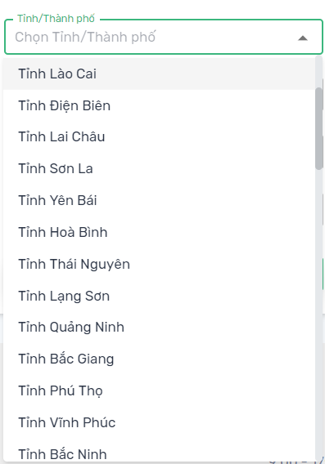

 |  |  | Giao diện minh hoạ

 |  |  | 3. Sau khi người dùng chọn hoàn tất, nội dung sẽ hiển thị ra view
 |  |  | 4. Tiến hành gọi provinces.open-api.vn để lấy ra Quận/Huyện tương ứng

Xử lý 10.8
Posts and Telecommunications Institute of Technology |  |  |  | Thiết kế | Tài liệu phát triển | Tên hệ thống | Quản lý mua bán thực phẩm tươi sống và nhu yếu phẩm | Người tạo | Nguyễn Ngọc Minh Tú | Ngày tạo | 30/9/2023
 |  |  |  |  |  |  |  | Người cập nhật | Nguyễn Ngọc Minh Tú | Ngày cập nhật | 28/10/2023
 |  |  |  |  |  | Màn hình (ID) | Checkout | Màn hình (Tên) | Màn hình thanh toán

 | 10. Xử lý chi tiết

 |  | (7) Thêm Quận/Huyện trong địa chỉ giao hàng
 |  |  | 1. Nhấn vào ComboBox "Quận/Huyện" để thêm
 |  |  | 2. Hiển thị danh sách các Quận/Huyện
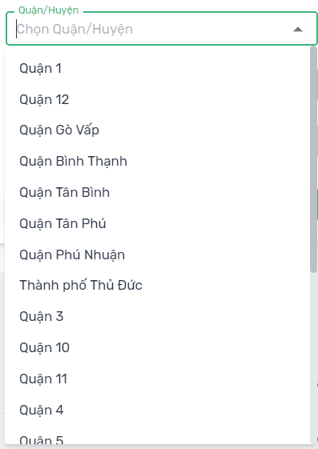

 |  |  | Giao diện minh hoạ

 |  |  | 3. Sau khi người dùng chọn hoàn tất, nội dung sẽ hiển thị ra view
 |  |  | 4. Tiến hành gọi provinces.open-api.vn để lấy ra Phường xã tương ứng

Xử lý 10.9
Posts and Telecommunications Institute of Technology |  |  |  | Thiết kế | Tài liệu phát triển | Tên hệ thống | Quản lý mua bán thực phẩm tươi sống và nhu yếu phẩm | Người tạo | Nguyễn Ngọc Minh Tú | Ngày tạo | 30/9/2023
 |  |  |  |  |  |  |  | Người cập nhật | Nguyễn Ngọc Minh Tú | Ngày cập nhật | 28/10/2023
 |  |  |  |  |  | Màn hình (ID) | Checkout | Màn hình (Tên) | Màn hình thanh toán

 | 10. Xử lý chi tiết

 |  | (7) Thêm Phường/Xã trong địa chỉ giao hàng
 |  |  | 1. Nhấn vào ComboBox "Phường/Xã" để thêm
 |  |  | 2. Hiển thị danh sách các Phường/Xã
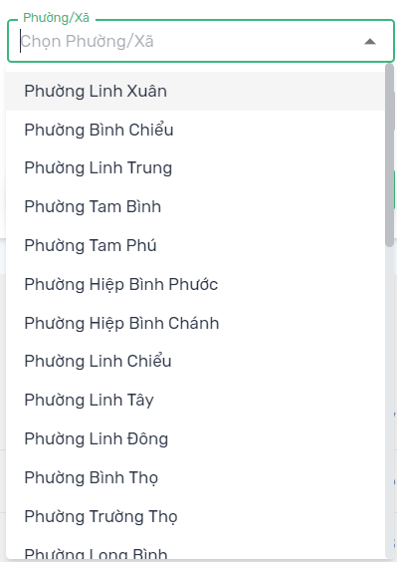

 |  |  | Giao diện minh hoạ

 |  |  | 3. Sau khi người dùng chọn hoàn tất, nội dung sẽ hiển thị ra view

Xử lý 10.12
Posts and Telecommunications Institute of Technology |  |  |  | Thiết kế | Tài liệu phát triển | Tên hệ thống | Quản lý mua bán thực phẩm tươi sống và nhu yếu phẩm | Người tạo | Nguyễn Ngọc Minh Tú | Ngày tạo | 30/9/2023
 |  |  |  |  |  |  |  | Người cập nhật | Nguyễn Ngọc Minh Tú | Ngày cập nhật | 28/10/2023
 |  |  |  |  |  | Màn hình (ID) | Checkout | Màn hình (Tên) | Màn hình thanh toán

 | 10. Xử lý chi tiết

 | (12) Chọn phương thức thanh toán
 |  | 1. Chọn 1 trong những phương thức thanh toán: COD, PayPal
 |  |  | - Nếu phương thức thanh toán là PayPal, hiện giao diện thanh toán của PayPal sau khi bấm nút "Đặt hàng"
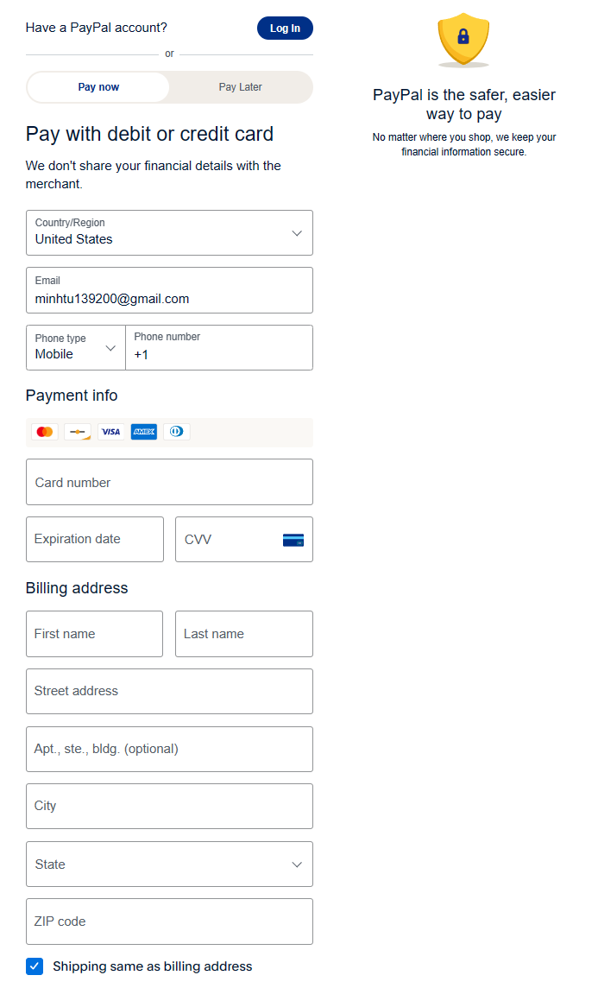

 |  | Giao diện minh hoạ

 |  |  | Giao diện thanh toán minh họa của PayPal

Xử lý 10.13
Posts and Telecommunications Institute of Technology |  |  |  | Thiết kế |  | Tài liệu phát triển | Tên hệ thống | Quản lý mua bán thực phẩm tươi sống và nhu yếu phẩm | Người tạo | Nguyễn Ngọc Minh Tú | Ngày tạo | 30/9/2023
 |  |  |  |  |  |  |  |  | Người cập nhật |  | Ngày cập nhật | 28/10/2023
 |  |  |  |  |  |  | Màn hình (ID) | Checkout | Màn hình (Tên) | Màn hình thanh toán

 | 10. Xử lý chi tiết

 | (13) Tiến hành thanh toán
 |  | a. Gọi đến API endpoint: POST /checkout với body là CustomerOrder
 |  | - Nếu là COD, hiện thông báo đặt hàng thành công, sau đó điều hướng về trang chủ
 |  | - Nếu phương thức thanh toán là PayPal, hiện thông báo đặt hàng thành công sau khi đã thanh toán
 |  | Thông báo | Trường hợp |  |  |  | Message Code
 |  | SUCCESS | Tạo đơn hàng thành công |  |  |  | *Chuyển đến giao diện thông báo đặt hàng thành công*
 |  | FAIL | Khoảng cách giao hàng quá xa |  |  |  | CustomerOrder.Distance.TooFar
 |  |  | Thời gian giao hàng quá lâu |  |  |  | CustomerOrder.Duration.TooLong
 |  |  | Ngoài giờ làm việc |  |  |  | CustomerOrder.WorkTime.Outside
 |  |  | Lỗi kết nối mạng |  |  |  | Internet.Error
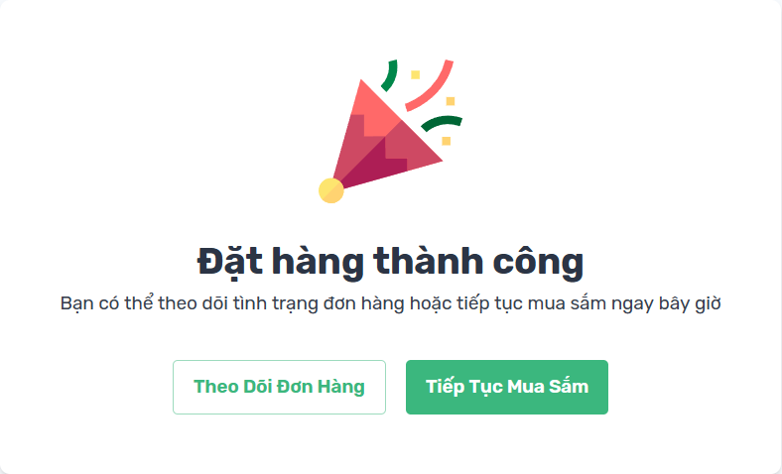

 |  |  |  |  | Minh họa giao diện đặt hàng thành công

